Introduction
Équipe Solution #8A - Traçabilité des matériaux_ Outil pour mesurer et suivre la circularité d'un projet

L'objectif de cette feuille de calcul est de déterminer un Building Circularity Indicator (BCI), qui représente un indicateur de circularité permettant d'informer sur la circularité d'un bâtiment selon sa composition. L'objectif est de supporter les équipes de conception pour concevoir des projets durables, en informant de l'impact sur la circulairité des choix de conception réalisés.

Figure 1: Calcul du BCI, Tiré de (Verberne, 2016)
La formule établit est basée sur la formule proposée dans (Verberne, 2016), d'où le nom "BCI" est tiré (figure 1). Cette formule considère quatres échelles de calculs de circularité: Le matériau, le produit, le système et le bâtiment. Le premier élément à calculer est l'indice de circularité matériel de chaque matériaux composant le projet. Les produits sont ensuite considérés comme des éléments regroupant des matériaux. Selon le produit, et ses caractéristiques, un facteur de conception lui est attribué afin de pondérer la moyenne des indices de circularité matériel qui le compose, donnant alors un indice de circularité produit. Le système vient ensuite, considéré comme étant un ensemble de produits. Il n'y a pas de méthodes ou modèles spécifiques pour le regroupement de produits et la création d'un système. Ces ensembles de produits sont flexibles, à déterminer selon l'organisation du projet, les objectifs et les préférences de l'équipe de conception. Exemple: Un système peut être l'ensemble d'un étage ou un élément d'un étage (Balcon, cloisons, escaliers, etc...). L'indice de circularité du système doit aussi être une moyenne pondéré par un facteur de conception des produits qui le compose. Finalement, l'ensemble des systèmes du projet donne lieu à la définition du bâtiment, et la moyenne des indicateurs résultent à l'indice de circularité du bâtiment. Un facteur de conception peut aussi être appliqué si nécessaire et pertinent pour le projet. |  | 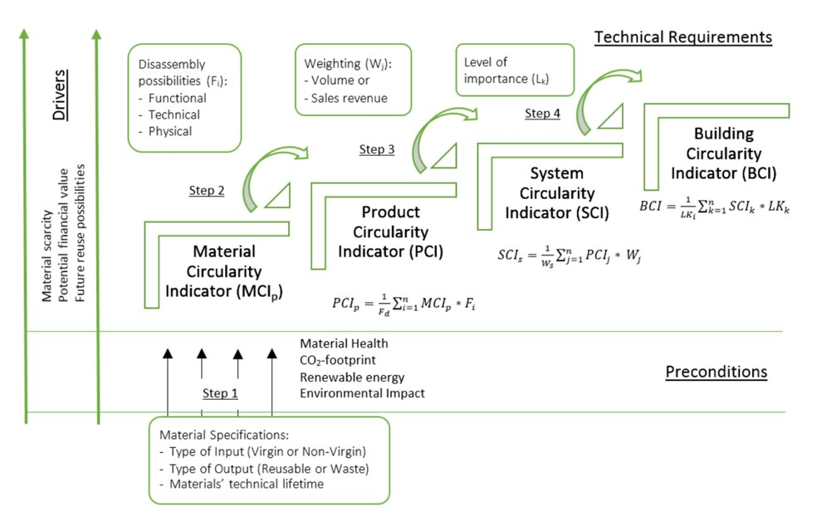

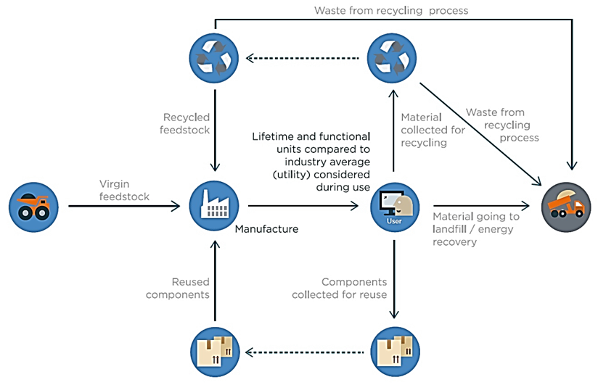
Le fichier de calcul est organisé en 2 parties. La 1ère partie se concentre sur le calcul des MCI, PCI et les Facteurs de conception produits. La partie 2 concerne le calcul des SCI, BCI et les Facteurs de conception Systèmes.

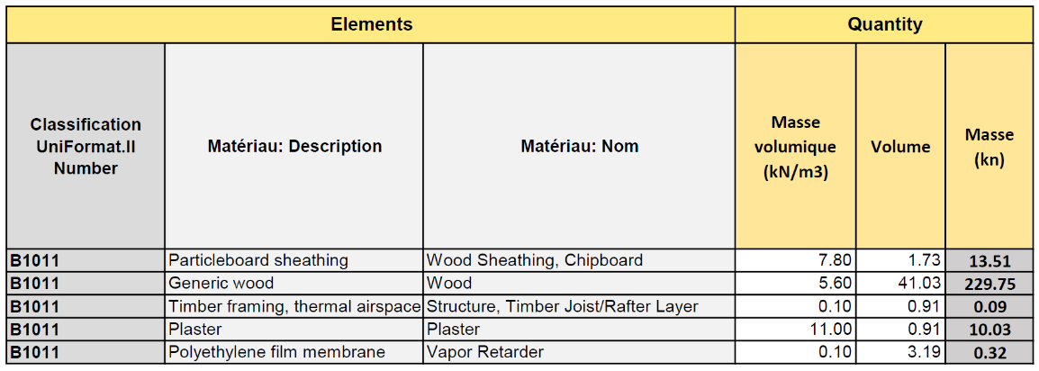
Partie 1 : MCI-BCI

Figure 5: Étape 3: Part de déchets non valorisables
La formule proposée par Verberne (2016) se base elle-même sur le "Material Circularity Indicator" (MCI) conçu par la fondation Ellen MacArthur (Figure 2). Le MCI est une mesure élaborée par la fondation Ellen MacArthur basée sur l’évaluation des flux de matières constituant un produit durant son cycle de vie. L’approche est orientée sur la minimisation de la linéarité du flux (utiliser-jeter) et l’optimisation de la réutilisation, favorisant un flux circulaire. L’évaluation comprend des considérations sur la durée et l’intensité de l’utilisation du produit par rapport à des produits similaires standard de l’industrie.
Calcul
Étape 1: Quantités de matériaux | Avant toute chose, il faut identifier les matériaux composant le projet, et les quantités de matériaux (Figure 3). Dans ce projet, les matériaux ont été classés en fonction de la classification Uniformat II. Les éléments quantitatifs de la liste seront composés de la masse volumétrique, le volume et la masse totale de chaque matériau utilisé.
Figure 2: Élémenrs du MCI
Figure 3: Étape 1: Quantités de matériaux
Figure 4: Étape 2: Part de matériaux vierges
Étape 2: Part de matières premières vierges utilisées pour le matériel | L’OQLF définit une matière première vierge comme une « Matière première brute directement issue des ressources naturelles. » Ainsi, la quantité de matière première vierge (V) est la quantité de matière nouvelle ou inutilisée utilisée dans la fabrication du produit. Elle est calculée en fonction de trois facteurs (Figure 4): 1. Matières premières dérivées de matériaux recyclés (Fr) 2. Matières premières dérivées de matériaux réutilisés (Fu) 3. Efficacité de recyclage des matières premières (Ef)
Figure 6: Étape 4: Facteur d'utilité
Étape 3: Estimation des déchets non valorisables composant le matériel | Les déchets non valorisables, notés W, concernent la partie de la matière qui ne sera pas récupérée une fois que le produit aura atteint la fin de sa phase d’utilisation (Figure 5). Il est divisé en trois catégories : 1. Déchets mis en décharge ou valorisés en énergie (Wo) 2. Déchets générés dans le processus de recyclage (Wc) 3. Déchets destinés à la production de contenu recyclé utilisés comme matières premières (Wf) Chaque catégorie est déterminée en fonction de plusieurs facteurs : 1. Matières d’utilisation finale destinées au recyclage (Cr) 2. Matières d’utilisation finale destinées à la réutilisation (Cu) 3. Efficacité de recyclage des préparations commerciales (Ec) |  | 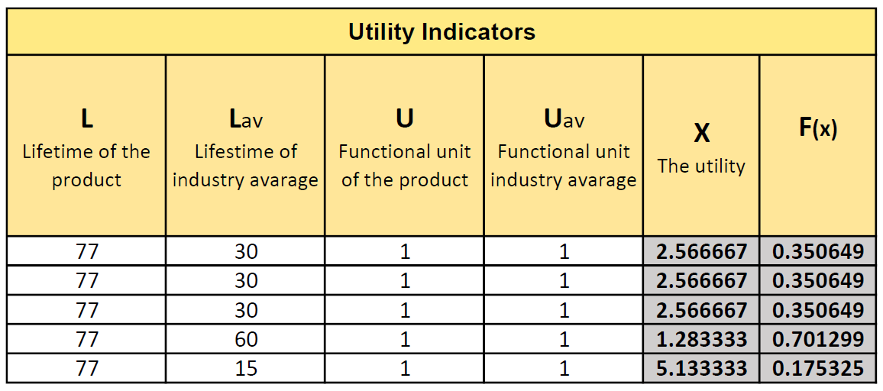 | 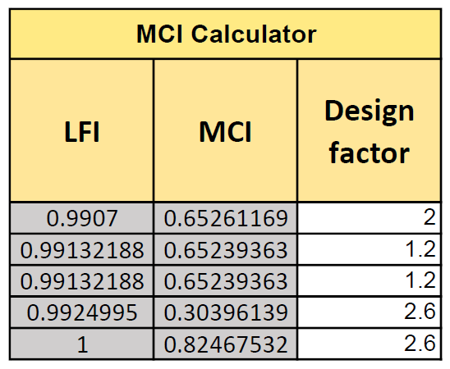
Figure 7: Étapes 5 (Facteur de linéarité)-6 (Calcul du MCI)
et définition du facteur de conception de produit
Étape 4: Facteur d'utilité du matériel | Le facteur d’utilité (X) représente l’intensité et la durée d’utilisation du produit. Il est déterminé par deux composantes : 1. La durée de vie (L) : Indique la durée de vie d’utilisation moyenne du produit par rapport à la moyenne de l’industrie. 2. La composante intensité d’utilisation (U) : Définit la fréquence d’utilisation du produit. Pour ce projet, le facteur d’utilité X a été simplifié en utilisant seulement les durées de vies sans intégrer l’utilisation fonctionnelle des éléments. Il a donc été assumé qu’aucun remplacement n’a été fait jusqu’ici. (Figure 6)
Étape 5: Calcul du flux linéaire | Indice de débit ou flux linéaire (LFI) : L’indice de flux linéaire (LFI) mesure la proportion de matériaux qui s’écoulent de manière linéaire, ce qui signifie qu’ils proviennent de matériaux vierges et finissent comme déchets non récupérables. La quantité de LFI dépend de V, W, M, Wf et Wc (Figure 7).
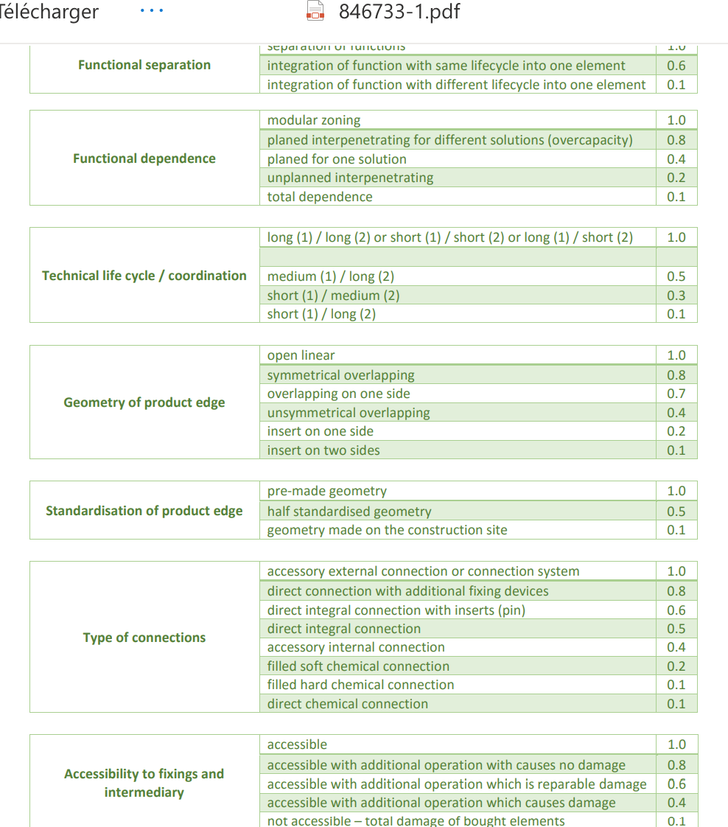
Étape 6: Calcul du MCI | Le MCI évalue la circularité d’un matériel. L'indice va de 0 à 1, 0 étant un matériel ayant un flux totalement linéaire et 1 totalement circulaire. L'indice est calculé par : MCI= 1-LFI
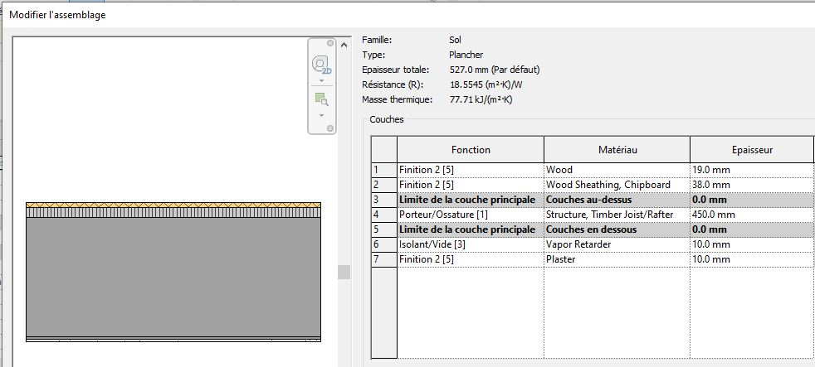
Figure 8: Facteurs considérés pour la définition des facteurs de conception des produits
Figure 9: Calcul du PCI
Une fois le MCI calculé, un Product Design Factor est défini pour permettre de calculer le Product Circularity Indicator ensuite. Lors de l’évaluation du PCI, la méthodologie de Verberne (2016), définissant un facteur de désassemblage (FD) pour classer différents matériaux constitutifs d’un produit selon une analyse de plusieurs caractéristiques a été utilisée (Figure 8). Cette analyse donne un score de 0 à 1, 0 ayant le pire impact et 1 représentant le meilleur impact sur le désassemblage. Pour chaque matériau, la somme des scores de ces caractéristiques est alors réalisée pour définir son FD. Dans cette étude, par soucis de simplicité et l’impossibilité de réaliser l’analyse de certaines caractéristiques, quatre caractéristiques ont été sélectionnées : le potentiel de séparation du matériau, sa dépendance au produit, son type de connexion et son accessibilité.

Grace au Product Design Factor, il nous est possible de calculer le Product Circularity Indicator (PCI). Cet indicateur représente pour un produit (ensemble de matériaux), la somme des MCI des matériaux qui le compose, pondérés par le Product Design Factor défini (Figure 9).

Partie 2: SCI-BCI

Une fois le PCI calculé pour un produit, un System Design Factor est défini pour permettre de calculer le System Circularity Indicator ensuite.
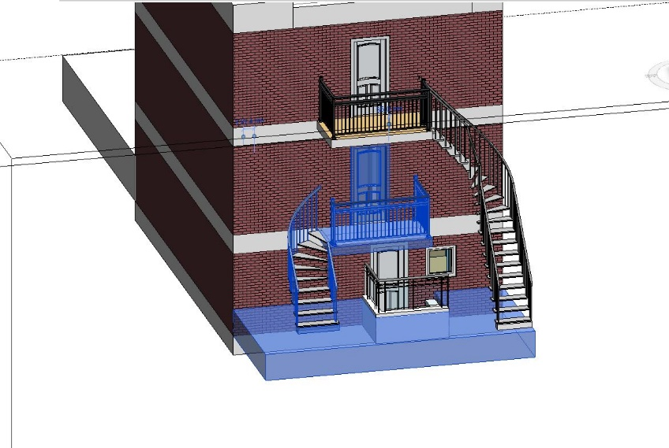
Le SCI est calculé en définissant un système au sein du projet (tel qu’une pièce, un étage, une zone ou un groupe d’espaces), puis en calculant le PCI moyen pondéré des produits qui composent ce système. La définition du système peut être adaptée en fonction des besoins et des objectifs du projet.

Pour ce projet, les systèmes sont définis en termes de « zones d’interventions de rénovation », c’est-à-dire les zones ou l’équipe de conception compte réaliser des rénovations. Pour ce qui est du facteur de pondération, la durée de vie du système est utilisée comme facteur. À des fins de planification, cela aiderait le décideur à préparer son plan d’intervention en donnant la priorité aux systèmes ayant une durée de vie plus courte. L’exemple de calcul du SCI de la zone d’intervention « Accès avant RDC », représenté dans la Figure 10, composé de la dalle extérieure d’accès avant, l’escalier avant RDC, le balcon avant RDC et la porte d’entrée avant du RDC est présenté dans les figures 11 et 12.

Figure 12: Calcul du SCI de l'accès avant du bâtiment

Figure 10: Système considéré
Figure 11: Définition des durées de vies des produits composants le système pour le calcul du facteur système
Finalement, le BCI représente la moyenne des SCI de l'ensemble du projet.
Le calcul n’a pas été réalisé car l’équipe d’architecture n’a pas prévu d’intervenir sur l’ensemble du bâtiment et ne nécessite donc pas d’évaluation jusqu’à ce niveau. Dans des travaux subséquents, il serait intéressant d’évaluer l’entièreté du bâtiment afin de créer un point de référence global pour le projet.

Product Design factors
Product factors

Produit | Matériau: Nom | Matériau: Description | Separation | Dependance | Connection | Accessibility | Total
 |  |  |  |  |  |  | 0

Entrer manuellement les données qui sont à déterminer pour chaque matériel

